상품제안서
시즈넬 송월타올190g+칫솔살균기 선물세트 | 상품코드: S40204

 |  |  |  |  |  |  | 02-713-8555 | www.synergygift.co.kr
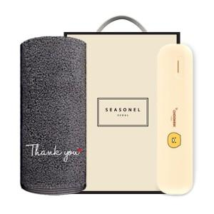

【상세/제작정보】 | <p><span style="color: rgb(51, 51, 51); font-family: NexonLv1Gothic, sans-serif; font-size: 14pt; letter-spacing: -0.3px; text-align: center;">※ 쇼핑백 구매시 별도 문의 바랍니다.</span></p><p><span style="color: rgb(51, 51, 51); font-family: NexonLv1Gothic, sans-serif; font-size: 14pt; letter-spacing: -0.3px; text-align: center;">※ 자수인쇄 난이도,글자수,크기에 따라 비용 추가 있을 수 있습니다.</span><span style="font-size: 14pt;">&nbsp;</span></p>

【인쇄/포장옵션】 | 실크, 자수 / 포장지포장

【공급단가】 | 수량 | 100~ | 300~ | 500~ | 1,000~ | 3,000~
*VAT별도 | 단가 | 32,760원 | 32,250원 | 31,740원 | 30,720원 | 29,440원

【상품 URL】 | https://www.synergygift.co.kr:443/src/goods_detail.php?gdno=40204

